Фильтры для прям.кан.вент.
КАРМАННЫЕ ФИЛЬТРЫ
Фильтр-бокс ФБП (корпус) |  |  | СКИДКА НА ДАННЫЙ ПРОДУКТ: | 40%
Изображение | № | Модель | Розница | Со скидкой:
 | 1 | 300*150 | 2,550р. | 1,530р.
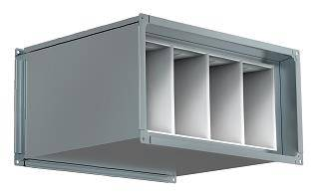
 | 2 | 400*200 | 3,000р. | 1,800р.
 | 3 | 500*250 | 3,450р. | 2,070р.
 | 4 | 500*300 | 3,650р. | 2,190р.
 | 5 | 600*300 | 4,000р. | 2,400р.
 | 6 | 600*350 | 5,900р. | 3,540р.
 | 7 | 700*400 | 6,150р. | 3,690р.
 | 8 | 800*500 | 7,150р. | 4,290р.
 | 9 | 1000*500 | 8,150р. | 4,890р.
Карманная фильтрующая вставка ФК (G4) |  |  | СКИДКА НА ДАННЫЙ ПРОДУКТ: | 40%
Изображение | № | Модель | Розница | Со скидкой:
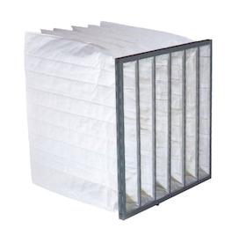 | 1 | 300*150 | 386р. | 232р.
 | 2 | 400*200 | 488р. | 293р.
 | 3 | 500*250 | 610р. | 366р.
 | 4 | 500*300 | 671р. | 403р.
 | 5 | 600*300 | 754р. | 452р.
 | 6 | 600*350 | 825р. | 495р.
 | 7 | 700*400 | 1,000р. | 600р.
 | 8 | 800*500 | 1,290р. | 774р.
 | 9 | 1000*500 | 1,540р. | 924р.
Карманная фильтрующая вставка ФК (F6/М6) |  |  | СКИДКА НА ДАННЫЙ ПРОДУКТ: | 40%
Изображение | № | Модель | Розница | Со скидкой:
 | 1 | 300*150 | 520р. | 312р.
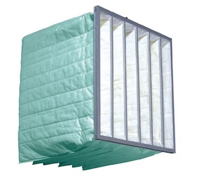
 | 2 | 400*200 | 583р. | 350р.
 | 3 | 500*250 | 660р. | 396р.
 | 4 | 500*300 | 696р. | 418р.
 | 5 | 600*300 | 749р. | 449р.
 | 6 | 600*350 | 790р. | 474р.
 | 7 | 700*400 | 896р. | 538р.
 | 8 | 800*500 | 1,065р. | 639р.
 | 9 | 1000*500 | 1,216р. | 730р.
Карманная фильтрующая вставка ФК (F7) |  |  | СКИДКА НА ДАННЫЙ ПРОДУКТ: | 40%
Изображение | № | Модель | Розница | Со скидкой:
 | 1 | 300*150 | 531р. | 319р.
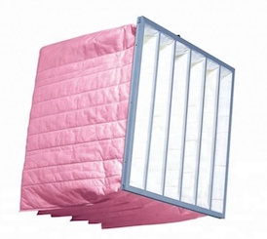
 | 2 | 400*200 | 608р. | 365р.
 | 3 | 500*250 | 700р. | 420р.
 | 4 | 500*300 | 744р. | 446р.
 | 5 | 600*300 | 806р. | 484р.
 | 6 | 600*350 | 857р. | 514р.
 | 7 | 700*400 | 984р. | 590р.
 | 8 | 800*500 | 1,192р. | 715р.
 | 9 | 1000*500 | 1,373р. | 824р.
КАССЕТНЫЕ ФИЛЬТРЫ
Фильтр-бокс ФЯГ (корпус) |  |  | СКИДКА НА ДАННЫЙ ПРОДУКТ: | 40%
Изображение | № | Модель | Розница | Со скидкой:
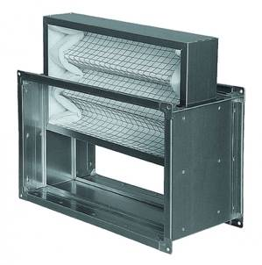
 | 1 | 300x150 | 1,950р. | 1,170р.
 | 2 | 400x200 | 2,250р. | 1,350р.
 | 3 | 500x250 | 2,600р. | 1,560р.
 | 4 | 500x300 | 2,650р. | 1,590р.
 | 5 | 600x300 | 2,950р. | 1,770р.
 | 6 | 600x350 | 3,050р. | 1,830р.
 | 7 | 700x400 | 3,850р. | 2,310р.
 | 8 | 800x500 | 4,450р. | 2,670р.
 | 9 | 1000x500 | 5,100р. | 3,060р.
Фильтр кассетный ФКас (G4) - 48мм |  |  | СКИДКА НА ДАННЫЙ ПРОДУКТ: | 40%
Изображение | № | Модель | Розница | Со скидкой:
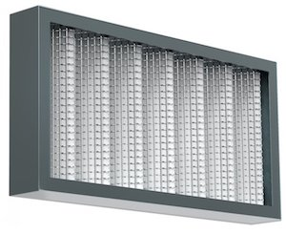 | 1 | 300x150-48 | 405р. | 243р.
 | 2 | 400x200-48 | 515р. | 309р.
 | 3 | 500x250-48 | 646р. | 388р.
 | 4 | 500x300-48 | 710р. | 426р.
 | 5 | 600x300-48 | 798р. | 479р.
 | 6 | 600x350-48 | 873р. | 524р.
 | 7 | 700x400-48 | 1,055р. | 633р.
 | 8 | 800x500-48 | 1,355р. | 813р.
 | 9 | 1000x500-48 | 1,613р. | 968р.
Фильтр кассетный ФКас (G4) - 100мм |  |  | СКИДКА НА ДАННЫЙ ПРОДУКТ: | 40%
Изображение | № | Модель | Розница | Со скидкой:
 | 1 | 300x150-100 | 680р. | 408р.
 | 2 | 400x200-100 | 814р. | 488р.
 | 3 | 500x250-100 | 970р. | 582р.
 | 4 | 500x300-100 | 1,042р. | 625р.
 | 5 | 600x300-100 | 1,146р. | 688р.
 | 6 | 600x350-100 | 1,229р. | 737р.
 | 7 | 700x400-100 | 1,437р. | 862р.
 | 8 | 800x500-100 | 1,770р. | 1,062р.
 | 9 | 1000x500-100 | 2,060р. | 1,236р.

Фильтры для круг.кан.вент.
КАССЕТНЫЕ ФИЛЬТРЫ
 |  | Фильтр-бокс ФБК | СКИДКА НА ДАННЫЙ ПРОДУКТ: | 40%
Изображение | № | Модель | Розница | Со скидкой:
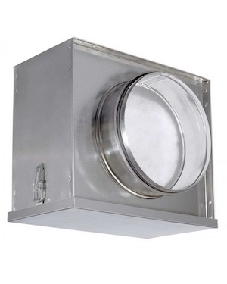
 | 1 | Ф100 | 1,400р. | 840р.
 | 2 | Ф125 | 1,400р. | 840р.
 | 3 | Ф160 | 1,400р. | 840р.
 | 4 | Ф200 | 1,750р. | 1,050р.
 | 5 | Ф250 | 2,150р. | 1,290р.
 | 6 | Ф315 | 2,700р. | 1,620р.
 | 7 | Ф355 | 3,200р. | 1,920р.
 | 8 | Ф400 | 3,750р. | 2,250р.
 | 9 | Ф450 | 4,450р. | 2,670р.
 | 10 | Ф500 | 5,200р. | 3,120р.
Фильтрующая вставка для фильтр-бокса ФБК |  |  | СКИДКА НА ДАННЫЙ ПРОДУКТ: | 40%
Изображение | № | Модель | Розница | Со скидкой:
 | 1 | Ф100 | 150р. | 90р.
 | 2 | Ф125 | 150р. | 90р.
 | 3 | Ф160 | 150р. | 90р.
 | 4 | Ф200 | 180р. | 108р.
 | 5 | Ф250 | 200р. | 120р.
 | 6 | Ф315 | 250р. | 150р.
 | 7 | Ф355 | 280р. | 168р.
 | 8 | Ф400 | 300р. | 180р.
 | 9 | Ф450 | 400р. | 240р.
 | 10 | Ф500 | 500р. | 300р.
КАРМАННЫЕ ФИЛЬТРЫ
Фильтр-бокс ФБКк (корпус) |  |  | СКИДКА НА ДАННЫЙ ПРОДУКТ: | 40%
Изображение | № | Модель | Розница | Со скидкой:
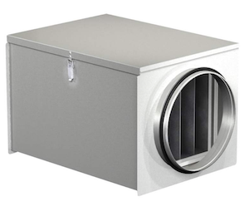
 | 1 | Ф100 | 3,500р. | 2,100р.
 | 2 | Ф125 | 3,500р. | 2,100р.
 | 3 | Ф160 | 3,500р. | 2,100р.
 | 4 | Ф200 | 3,950р. | 2,370р.
 | 5 | Ф250 | 4,700р. | 2,820р.
 | 6 | Ф315 | 5,450р. | 3,270р.
 | 7 | Ф355 | 7,000р. | 4,200р.
 | 8 | Ф400 | 7,850р. | 4,710р.
Фильтрующая вставка для фильтр-бокса ФБКк (G4) |  |  | СКИДКА НА ДАННЫЙ ПРОДУКТ: | 40%
Изображение | № | Модель | Розница | Со скидкой:
 | 1 | Ф100 | 350р. | 210р.
 | 2 | Ф125 | 350р. | 210р.
 | 3 | Ф160 | 350р. | 210р.
 | 4 | Ф200 | 450р. | 270р.
 | 5 | Ф250 | 500р. | 300р.
 | 6 | Ф315 | 800р. | 480р.
 | 7 | Ф355 | 950р. | 570р.
 | 8 | Ф400 | 1,350р. | 810р.
Фильтрующая вставка для фильтр-бокса ФБКк (F5/М5) |  |  | СКИДКА НА ДАННЫЙ ПРОДУКТ: | 40%
Изображение | № | Модель | Розница | Со скидкой:
 | 1 | Ф100 | 400р. | 240р.
 | 2 | Ф125 | 400р. | 240р.
 | 3 | Ф160 | 400р. | 240р.
 | 4 | Ф200 | 600р. | 360р.
 | 5 | Ф250 | 650р. | 390р.
 | 6 | Ф315 | 950р. | 570р.
 | 7 | Ф355 | 1,100р. | 660р.
 | 8 | Ф400 | 1,500р. | 900р.
Фильтрующая вставка для фильтр-бокса ФБКк (F7) |  |  | СКИДКА НА ДАННЫЙ ПРОДУКТ: | 40%
Изображение | № | Модель | Розница | Со скидкой:
 | 1 | Ф100 | 360р. | 216р.
 | 2 | Ф125 | 360р. | 216р.
 | 3 | Ф160 | 360р. | 216р.
 | 4 | Ф200 | 500р. | 300р.
 | 5 | Ф250 | 550р. | 330р.
 | 6 | Ф315 | 850р. | 510р.
 | 7 | Ф355 | 1,000р. | 600р.
 | 8 | Ф400 | 1,400р. | 840р.
Фильтрующая вставка для фильтр-бокса ФБКк (F9) |  |  | СКИДКА НА ДАННЫЙ ПРОДУКТ: | 40%
Изображение | № | Модель | Розница | Со скидкой:
 | 1 | Ф100 | 380р. | 228р.
 | 2 | Ф125 | 380р. | 228р.
 | 3 | Ф160 | 380р. | 228р.
 | 4 | Ф200 | 550р. | 330р.
 | 5 | Ф250 | 600р. | 360р.
 | 6 | Ф315 | 900р. | 540р.
 | 7 | Ф355 | 1,020р. | 612р.
 | 8 | Ф400 | 1,450р. | 870р.

Клапан воздушный ВК
Воздушный клапан с подставкой под электропривод ВК |  | СКИДКА НА ДАННЫЙ ПРОДУКТ: | 40%
Изображение | Модель | Розница | Цена с учетом скидки
 | 400х200 | 4,526р. | 2,716р.
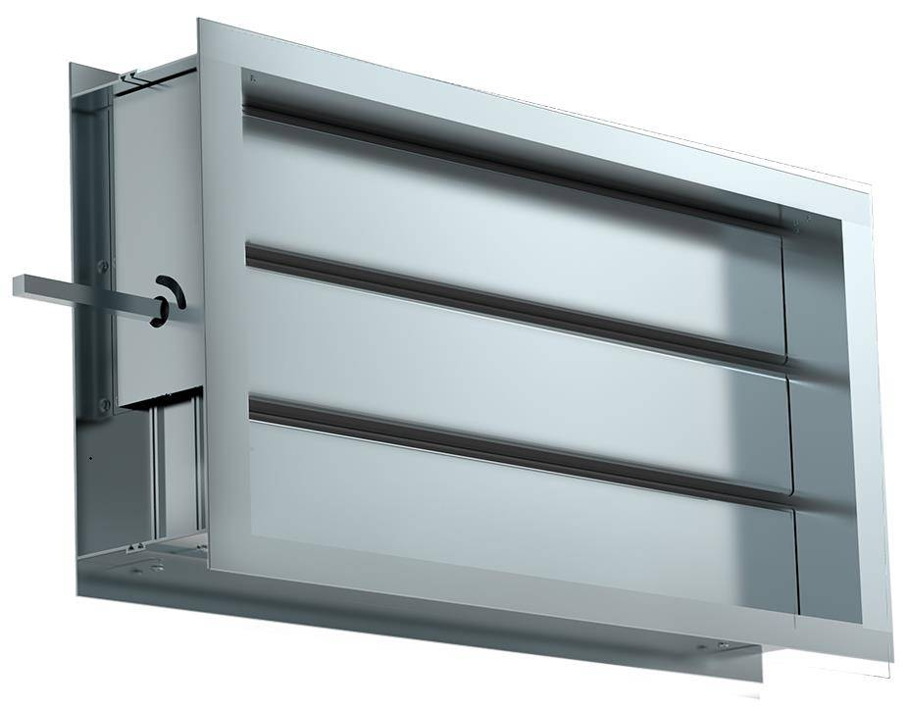
 | 500х250 | 5,763р. | 3,458р.
 | 500х300 | 6,378р. | 3,827р.
 | 600х300 | 7,161р. | 4,297р.
 | 600х350 | 7,858р. | 4,715р.
 | 700х400 | 9,499р. | 5,699р.
 | 800х500 | 12,160р. | 7,296р.
 | 1000х500 | 14,376р. | 8,626р.
 | Ручка АКВ | 400р. | 240р.

